Feuil1
8ème TOURNOI REGIONAL DE BEAUREPAIRE Tournoi BASILIC 25 & 26 Mars 2023 – R / D / P / NC Gymnase Jacques BREL - 38270 BEAUREPAIRE |  |  |  |  |  | 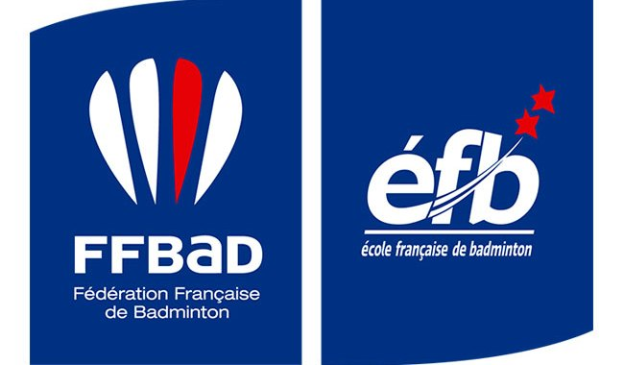 |  |  |  |  

CLUB |  |  |  |  |  | RESPONSABLE
SIGLE |  |  |  |  |  | N° TELEPHONE
 |  |  |  |  |  | E-MAIL

NOM | PRENOM | SEXE | N° LICENCE | SIMPLE | DOUBLE H ou D |  |  |  | DOUBLE MIXTE
 |  |  |  | O/N | O/N | NOM & PRENOM DU PARTENAIRE | CLUB | N° LICENCE | O/N | NOM & PRENOM DU PARTENAIRE | CLUB | N° LICENCE

A envoyer avant le 12/03/2023 à l'adresse suivante : BEAUREPAIRE BADMINTON Chez M. BONNOT VA 2034 route de Beaurepaire 38122 MONTSEVEROUX Chèque à l’ordre de "BEAUREPAIRE BADMINTON" Tél. : 06.62.31.76.14 E-mail : tournoi.beaurepaire@gmail.com ou virement via RIB à "BEAUREPAIRE BADMINTON" IBAN : FR76 1390 6000 5185 0439 0279 812 BIC : AGRIFRPP839 |  |  |  |  |  | Attention : SIMPLE OU MIXTE le SAMEDI (1 seul tableau possible sur la même journée)
 |  |  |  |  |  | Précisez "Au CHOIX" à la place du nom du partenaire si vous etes en recherche. Nous ferons le maximum pour vous en trouver un.

 |  |  |  |  |  |  | INSCRIPTIONS |  | Nbr.
 |  |  |  |  |  |  | 1 tableau | 18 € |  | 0 €
 |  |  |  |  |  |  | 2 tableaux | 22 € |  | 0 €

 |  |  |  |  |  |  |  | TOTAL |  | 0 €

Attention : Toute inscription non accompagnée de son règlement sera refusée!

